Hoja3
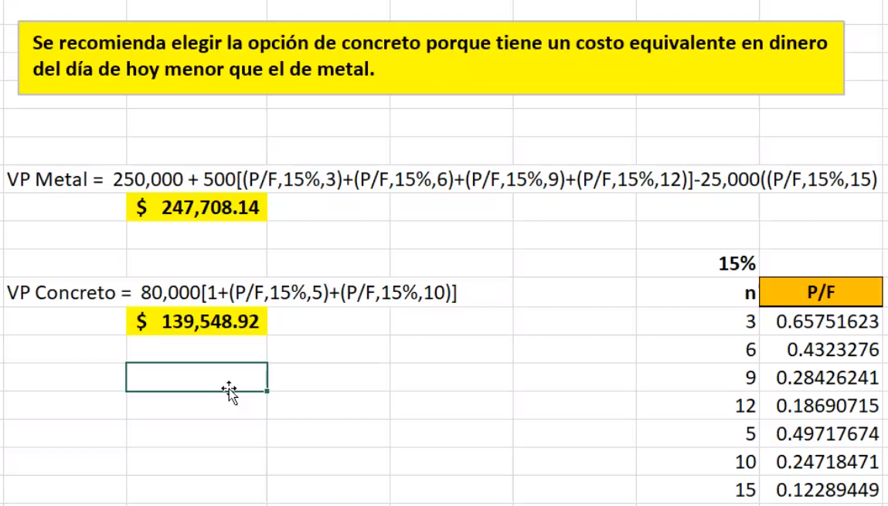

año | metal | concreto
0 | Q250,000.00 | Q80,000.00
1 | Q- | Q-
2 | Q- | Q-
3 | Q500.00 | Q-
4 | Q- | Q-
5 | Q- | Q80,000.00
6 | Q500.00 | Q-
7 | Q- | Q-
8 | Q- | Q-
9 | Q500.00 | Q-
10 | Q- | Q80,000.00
11 | Q- | Q-
12 | Q500.00 | Q-
13 | Q- | Q-
14 | Q- | Q-
15 | -Q25,000.00 | Q-
vp | Q247,708.14 | Q139,548.92

